상품제안서
영국R. 스텐찬통 특大, 大 2종세트 | 상품코드: S39642

 |  |  |  |  |  |  | 02-713-8555 | www.synergygift.co.kr
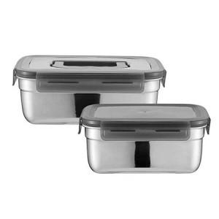

【상세/제작정보】

【인쇄/포장옵션】 | 스티커 / 종이케이스

【공급단가】 | 수량 | 30~ | 100~ | 300~ | 500~ | 1,000~
*VAT별도 | 단가 | 18,750원 | 18,300원 | 17,550원 | 17,100원 | 16,650원

【상품 URL】 | https://www.synergygift.co.kr:443/src/goods_detail.php?gdno=39642

